المؤشرات الكلية

سوق العراق للاوراق المالية
جلسة الثلاثاء 2026/2/10 |  |  |  | تقرير أسعار الأسهم المتداولة لسوق العراق للأوراق المالية
الجلسة (26)
الاسهم المتداولة المدرجة و OTC |  |  | 487,343,362 |  |  | قيمة الأسهم المتداولة المدرجة و OTC |  | 665,092,455 |  |  | صفقات الشركات المدرجة وOTC | 847
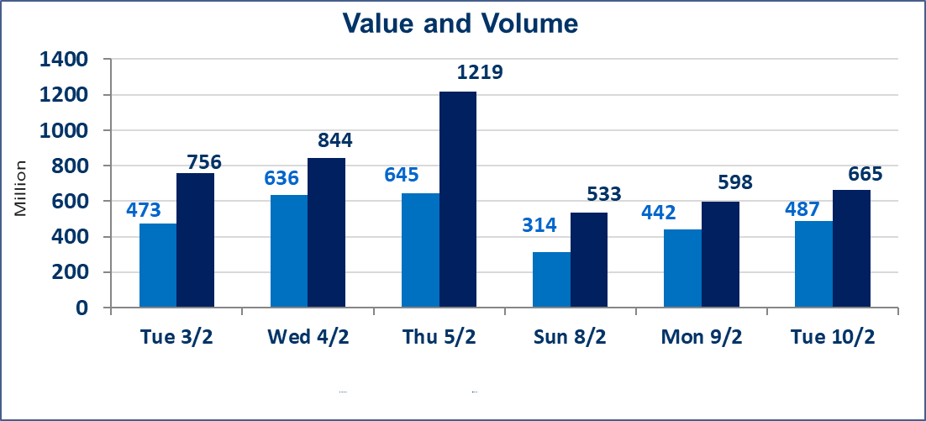
المؤشر60 ISX اليوم | 952.69 |  | نقطة |  |  | المؤشر15 ISX اليوم | 1223.82 | نقطة
المؤشر 60 ISX السابق | 954.53 |  | نقطة |  |  | المؤشر 15 ISX السابق | 1226.41 | نقطة
نسبة التغير | -0.19 |  | % |  |  | نسبة التغير | -0.21 | %
عدد النقاط | -1.84 |  | نقطة |  |  | عدد النقاط | -2.59 | نقطة

الشركات المدرجة | 104 | OTC | 14 | 118 |  | الشركات غير المتداولة المدرجة | 41 | OTC | 13 | 54
الشركات المتداولة | 51 | OTC | 1 | 52 |  | الشركات المرتفعة |  |  | 9
شركات الهيئة العامة |  |  |  | 2 |  | الشركات المنخفضة |  |  | 21
الموقوفة بقرار من هيأة الأوراق المالية |  |  |  | 10
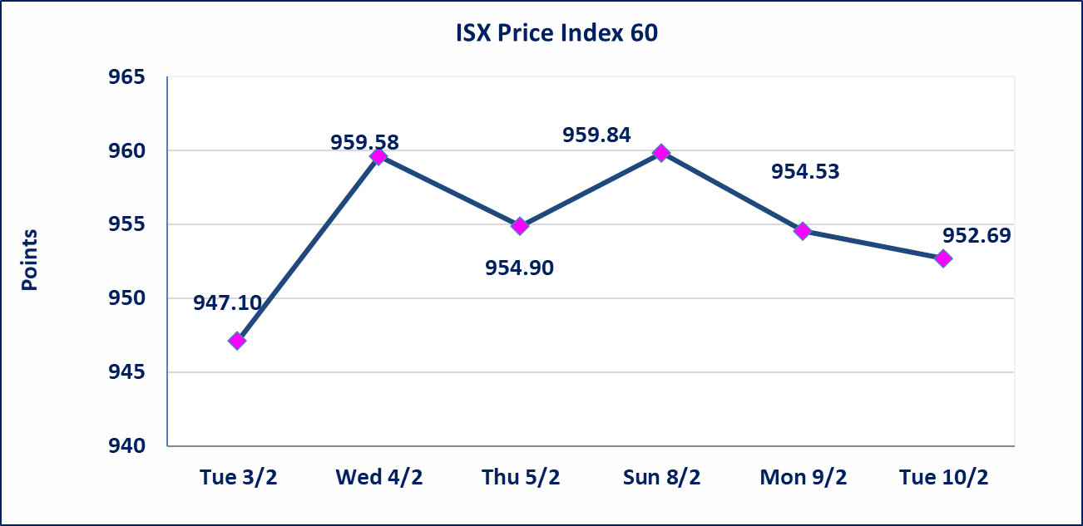
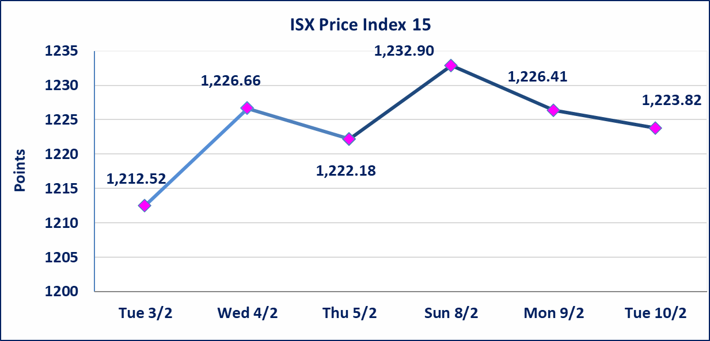

سندات الوطنية - الاصدارية الاولى فئة مليون دينار CB50 | ايقاف التداول على سندات الوطنية الاصدارية الاولى فئة (500ومليون) دينار إعتباراً من جلسة الخميس 2026/2/5 لقرب استحقاق الفائدة نصف سنوية 2025/12/30. وسيتم اعادة التداول اعتبارا من جلسة الاربعاء 2026/2/11
الحد الأعلى والادنى للتغير في السعر | نسبة التغير في المنصة النظامية (15%)، نسبة التغير في المنصة الثانية (20%)، نسبة التغير في المنصة الثالثة (5%) إرتفاعاً وإنخفاضاً من سعر الاغلاق السابق.
Web site : www.isx-iq.net E-mail : info-isx@isx-iq.net |  |  |  |  | 07834000034 - 07711211522 : ص . ب :3607 العلوية الهاتف |  |  |  |  |  | بغداد /الكرادة/ قرب المسرح الوطني /مجاور مصرف الخليج التجاري

نسبة التغير
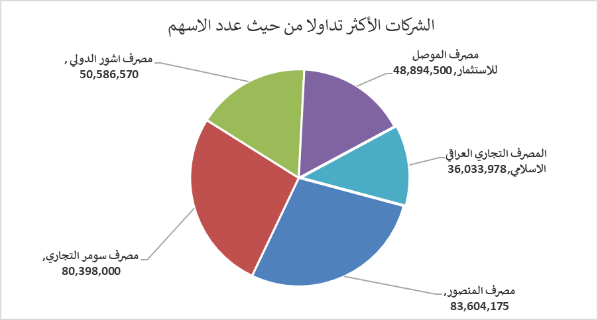
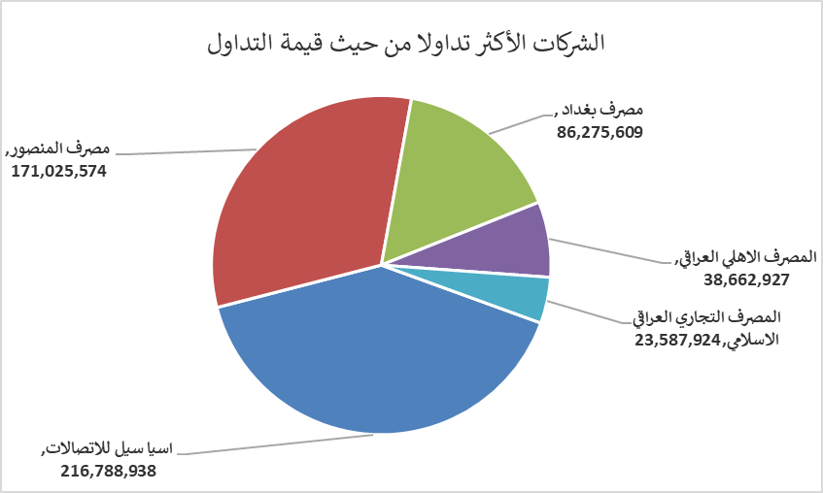
الشركات الأكثر ارتفاعاً وانخفاضاً

نسبة التغير لاسعار الاغلاق الاكثر ارتفاعاً |  |  |  | نسبة التغير لاسعار الاغلاق الاكثر انخفاضاً
اسم الشركة | اغلاق | التغير(%) | الاسهم المتداولة | اسم الشركة | اغلاق | التغير (%) | الاسهم المتداولة
الاهلية للتامين | 0.820 | 18.84 | 69,153 | سد الموصل السياحية | 11.050 | -15.00 | 489,465
مصرف الشرق الأوسط | 0.070 | 16.67 | 488,523 | رحاب كربلاء للمقاولات | 0.600 | -14.29 | 2,923,187
مصرف الوطني الاسلامي | 0.400 | 14.29 | 300,000 | الوطنية لصناعات الاثاث المنزلي | 1.000 | -9.09 | 39,326
الكندي لانتاج اللقاحات البيطرية | 2.500 | 4.17 | 11,841 | مصرف الموصل للاستثمار | 0.130 | -7.14 | 48,894,500
الخاتم للاتصالات | 3.300 | 1.54 | 1,222,342 | النخبة للمقاولات العامة | 0.650 | -7.14 | 1,998,712

الشركات الاكثر نشاطا حسب الاسهم المتداولة (حجم التداول) |  |  |  | الشركات الاكثر نشاطا حسب القيمة المتداولة
اسم الشركة | اغلاق | التغير(%) | الاسهم المتداولة | اسم الشركة | اغلاق | التغير (%) | القيمة المتداولة
مصرف المنصور | 2.050 | 0.00 | 83,604,175 | اسيا سيل للاتصالات | 14.880 | -0.47 | 216,788,938
مصرف سومر التجاري | 0.130 | 0.00 | 80,398,000 | مصرف المنصور | 2.050 | 0.00 | 171,025,574
مصرف اشور الدولي | 0.240 | -4.00 | 50,586,570 | مصرف بغداد | 3.030 | -1.30 | 86,275,609
مصرف الموصل للاستثمار | 0.130 | -7.14 | 48,894,500 | المصرف الاهلي العراقي | 4.600 | 0.22 | 38,662,927
المصرف التجاري العراقي الاسلامي | 0.670 | 1.52 | 36,033,978 | المصرف التجاري العراقي الاسلامي | 0.670 | 1.52 | 23,587,924

